Hárok1
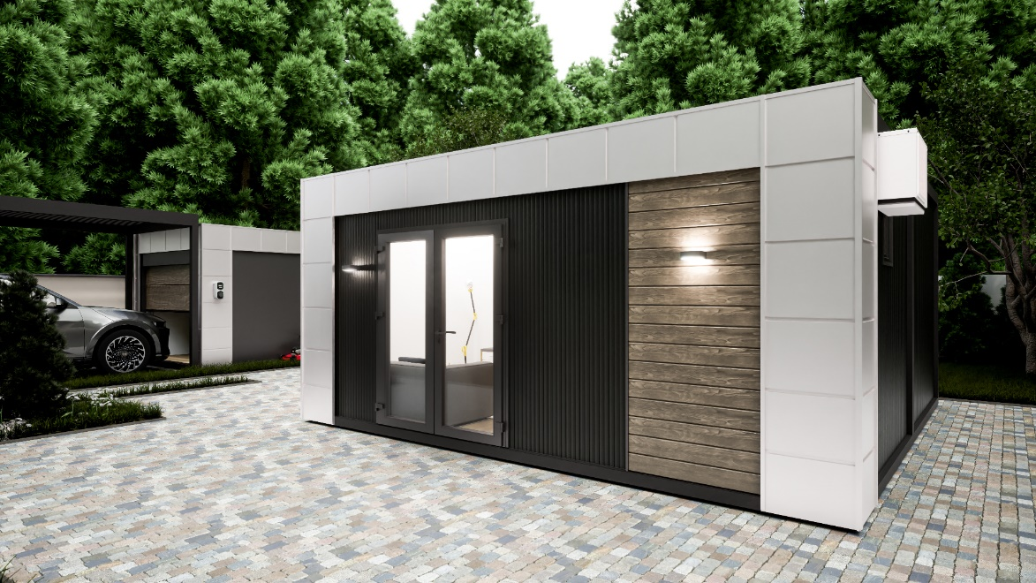 |  | 
6m x 6m | mennyiség db/m2/ | egységár/nettó | ár/nettó
modulkonténer | fm/km

Alap felszereltség :
Acél váz , 10 cm PIR szendvicspanel , 1 db dupla bejárati ajtó ,
1 db 90x210 BNY ablak , 2db 130x130 BNY ablak
1 db 50x50 BNY ablak , PVC padló , válasz falak , 2db beltéri ajtó ,
VPC terasz bürkolat , külsó dekor elemek.
Alumínium nyílászárók dupla üvegezéssel.
Alap ár : | 1 | 9,500,000 Ft | 9,500,000 Ft
Az ár tartalmazza az összerelés díját .
Az ár nem tartalmazza az áfát , alapozást , szállítást Mosonmagyaróvár – helyszín , helyszíni daruzás díját

Ablak kétrétegű alumínium
50cm x 50cm BNY | 0 | 95,000 Ft | 0 Ft
60cmx90cm BNY | 0 | 129,000 Ft | 0 Ft
100cm x 150cm BNY | 0 | 160,000 Ft | 0 Ft
120cm x 150cm BNY | 0 | 160,000 Ft | 0 Ft
130 x130 BNY | 0 | 160,000 Ft | 0 Ft
70 x 210 BNY | 0 | 160,000 Ft | 0 Ft
90 x 210 BNY | 0 | 180,000 Ft | 0 Ft
100cm x 210cm BNY | 0 | 180,000 Ft | 0 Ft
120x210 BNY | 0 | 190,000 Ft | 0 Ft
100x210 fix | 0 | 120,000 Ft | 0 Ft
60x210 fix | 0 | 100,000 Ft | 0 Ft
200x210 fix | 0 | 220,000 Ft | 0 Ft
Ajtó alumínium
100cm x 210cm üveg | 0 | 190,000 Ft | 0 Ft
100x210 cm teli | 0 | 205,000 Ft | 0 Ft
180cm x 210cm dupla üveg | 0 | 320,000 Ft | 0 Ft
200x210 cm toló ajtó | 0 | 750,000 Ft | 0 Ft
75cm x 210cm beltéri ajtó | 0 | 100,000 Ft | 0 Ft
90cm x 210cm beltéri ajtó | 0 | 100,000 Ft | 0 Ft
Extrák
180cm , mosdóval , elektromos gépek nélkül | 0 | 410,000 Ft | 0 Ft
WC, mosdó , válasz fal, beltéri ajtó , lámpa, 50x50 ablak | 0 | 480,000 Ft | 0 Ft
WC, mosdó ,zuhany kabin válasz fal, beltéri ajtó ,bojler, lámpa, 50x50 ablak | 0 | 750,000 Ft | 0 Ft
Klíma inverteres | 0 | 370,000 Ft | 0 Ft
PVC padló | 0 | 4,000 Ft | 0 Ft
Dekor elemek m2 | 0 | 9,000 Ft | 0 Ft
villany vezetékezés m2 / egyedi árazás/ | 0 | 10,000 Ft | 0 Ft
szállítás Mosonmagyaróvár helyszín | 0 | 800 Ft | 0 Ft
összeszerelés -km+napidíj |  |  | 0 Ft
 |  |  | Nettó árunk
 |  |  | 9,500,000 Ft
 |  |  | Bruttó árunk
 |  |  | 12065000

